제안 서식
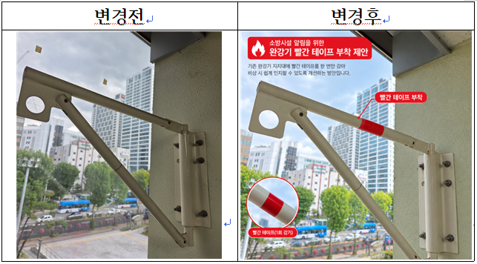
제 안 서
기본 정보
 | 제 안 자 | 나갑성
 | 소속부서 | 경영지원실
 | 직 급 | 기술4급
 | 제 안 명 | 완강기 빨간 테이프 부착을 통한 소방시설 시인성 개선 제안
 | 제안구분 | 자유제안
 | 분 야 | 업무개선
 | 실행부서 | 시설관리처 시설운영부
제안 내용
배 경 |  | ○ 완강기는 화재 등 비상 상황에서 건물 내 이용자가 지상으로 대피할 수 있도록 하는 중요한 피난기구이나, 기존 완강기 지지대는 흰색 등 주변 건축물과 유사한 색상으로 설치되어 있어 비상 상황에서 쉽게 식별하기 어려울 수 있음. ○ 화재 발생 시 연기, 정전 및 심리적 불안 등으로 대피자의 시야와 판단력이 제한될 수 있으므로, 피난기구의 위치를 직관적으로 인식할 수 있는 디자인 개선이 필요함. ○ 완강기 지지대의 색상을 기존 색상에서 시인성이 높은 빨간색 띠지를 부착하여 비상 상황에서 피난기구의 인지도를 높이고자 함.
추진내용 |  | ○ 빨간 테이프 1회 부착: 기존 완강기 지지대의 가로 지지대 등 식별이 용이한 부분에 빨간색 테이프를 한 번 감아 포인트를 부여함. ○ 간편한 시공 및 유지관리: 별도의 설비 교체나 도장 작업 없이 간단하게 적용하고, 테이프의 탈락 및 훼손 여부를 정기적으로 점검함. ○ 시범 적용 및 확대: 일부 완강기에 우선 적용하여 시인성과 유지관리 적정성을 확인한 후 확대 적용 여부를 검토함. ○ 안전성 확보: 테이프가 완강기의 작동, 회전 및 전개를 방해하지 않도록 부착 위치와 재료를 선정하고, 관련 기준 및 제조사 지침을 확인함.
기대효과 |  | ○ 주변 시설물과의 색상 대비를 통해 완강기 위치를 쉽게 파악화재 등 비상 상황에서 피난기구 탐색에 소요되는 시간 단축 기대 ○ 일상적인 시설 디자인 개선을 통해 이용자의 소방안전 의식 제고
첨부 자료(사진, 현황자료 등)

